計算シート
雇用保険に係る賃金日額等算出用計算シート

１．賃金日額
 | 年齢別 賃金日額の上限額・下限額

 |  | 年齢該当 | 上限額 | 下限額 |  |  |  |  | 合計
 | 29歳以下 | 0 | 13,890 | 2,746 |  | 0 | 0 | 10,000 | 0
 | 30～44歳 | 1 | 15,430 | 2,746 |  | 0 | 0 | 10,000 | 10,000
 | 45～59歳 | 0 | 16,980 | 2,746 |  | 0 | 0 | 10,000 | 0
 | 60～64歳 | 0 | 16,210 | 2,746 |  | 0 | 0 | 10,000 | 0

 | 賃金日額 | 10,000 | 円

２．基本手当日額

 | 賃金日額 |  | ① | ② |  | ③ |  |  | ④
 | 区分 |  | 30～44歳 | 45～59歳 |  | 60～64歳 |  |  | 29歳以下
 |  | 年齢該当 | 1 | 0 |  | 0 |  |  | 0
 | Ａ |  | 0 | 0 |  | 0 |  | 0 | 0
 | Ｂ |  | 6,036 | 6,036 |  | 5,235 | 5,020 | 5,020 | 6,036
 | Ｃ |  | 0 | 0 |  | 0 |  | 0 | 0
 | Ｄ |  | 0 | 0 |  | 0 |  | 0 | 0

 |  | 合計 | 6,036 | 0 |  |  |  | 0 | 0

３．所定給付日数

 | 所定給付日数
 | ①契約期間満了、定年退職、自己の意思で離職した方（②および③以外の全ての離職者）

 |  | 雇用保険の被保険者であった期間
 |  | １年未満 | １年以上 ５年未満 | ５年以上 １０年未満 | １０年以上 ２０年未満 | ２０年以上
 | 全年齢 | 0 | 90 | 90 | 120 | 150
 | 条件該当 | 0 | 0 | 90 | 0 | 0

 | 給付日数 | 90 | 日

 | ② 倒産、解雇、一定の要件を満たす雇止め等で離職された方（③を除く）

 |  | 雇用保険の被保険者であった期間
 |  | １年未満 | １年以上 ５年未満 | ５年以上 １０年未満 | １０年以上 ２０年未満 | ２０年以上
 | 29歳以下 | 90 | 90 | 120 | 180 | 0
 | 30～34歳 |  | 120 | 180 | 210 | 240
 | 35～44歳 |  | 150 | 180 | 240 | 270
 | 45～59歳 |  | 180 | 240 | 270 | 330
 | 60～64歳 |  | 150 | 180 | 210 | 240

 | 該当条件 | 0 | 0 | 0 | 0 | 0
 | 29歳以下 |  | 0 | 0 | 0 | 0
 | 30～34歳 |  | 0 | 0 | 0 | 0
 | 35～44歳 |  | 0 | 0 | 0 | 0
 | 45～59歳 |  | 0 | 0 | 0 | 0
 | 60～64歳 |  | 0 | 0 | 0 | 0
 | 合計 | 0 | 0 | 0 | 0 | 0

 | 給付日数 | 0 | 日

 | ③ 障害者等の就職が困難な方（ご本人からの申し出が必要となります）

 |  | 雇用保険の被保険者であった期間
 |  | １年未満 | １年以上 ５年未満 | ５年以上 １０年未満 | １０年以上 ２０年未満 | ２０年以上
 | 44歳以下 | 150 | 300
 | 45～64歳 | 150 | 360

４．再就職手当
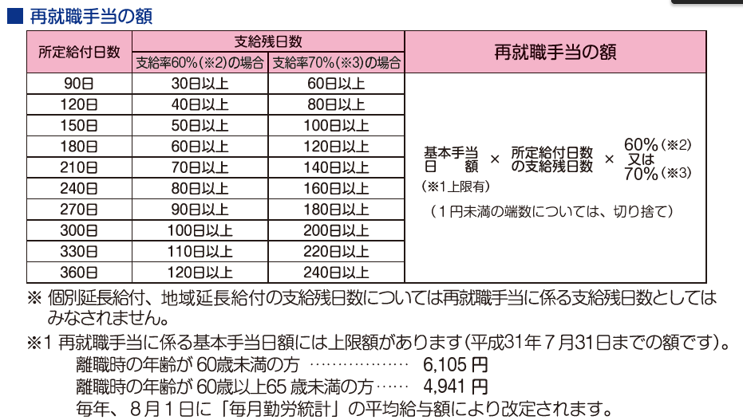

 | ①支給残日数

 | 支給残日数 | 80 | 日
 | 再就職手当支給該当
 |  | 該当条件 |  | 支給率
 |  |  |  | 60% | 70% |  |  | 確定
 | 90日 | 1 | 1 | 0 | 1 | 0% | 70% | 70%
 | 120日 | 0 | 0 | 0 | 1 | 0% | 0% | 0%
 | 150日 | 0 | 0 | 1 | 0 | 0% | 0% | 0%
 | 180日 | 0 | 0 | 1 | 0 | 0% | 0% | 0%
 | 210日 | 0 | 0 | 1 | 0 | 0% | 0% | 0%
 | 240日 | 0 | 0 | 1 | 0 | 0% | 0% | 0%
 | 270日 | 0 | 0 | 0 | 0 | 0% | 0% | 0%
 | 300日 | 0 | 0 | 0 | 0 | 0% | 0% | 0%
 | 330日 | 0 | 0 | 0 | 0 | 0% | 0% | 0%
 | 360日 | 0 | 0 | 0 | 0 | 0% | 0% | 0%

 |  |  |  |  |  |  | 支給率 | 70%

 | ②再就職手当に係る基本手当日額
 |  |  |  |  | 上限額
 | 離職時の年齢が６０歳未満の方 |  |  |  | 6290 | 円 | ※令和５年８月１日現在
 | 離職時の年齢が６０歳以上６５歳未満の方 |  |  |  | 5085 | 円

 |  | 該当 | 基本手当 日額
 | 60歳未満 | 1 | 6036 | 6036
 | 60～64歳 | 0 | 5085 | 0

 | 再就職手当に係る基本手当日額 |  |  | 6036 | 円

５．就業促進定着手当の額

 | 再就職後６ヶ月間の賃金の１日分の額 |  |  |  |  | 9,333 | 円
 | 再就職日から６ヶ月の日付 |  |  |  |  | 2024-02-01 | 日
 | 再就職後６ヶ月間の賃金の支払い基礎となった日数 |  |  |  |  | 184 | 日
 | 前職と再就職先の賃金日額の差額 |  |  |  |  | 667 | 円
 | 就業促進定着手当の額（上限なしの場合） |  |  |  |  | 122,728 | 円

